Hoja 1
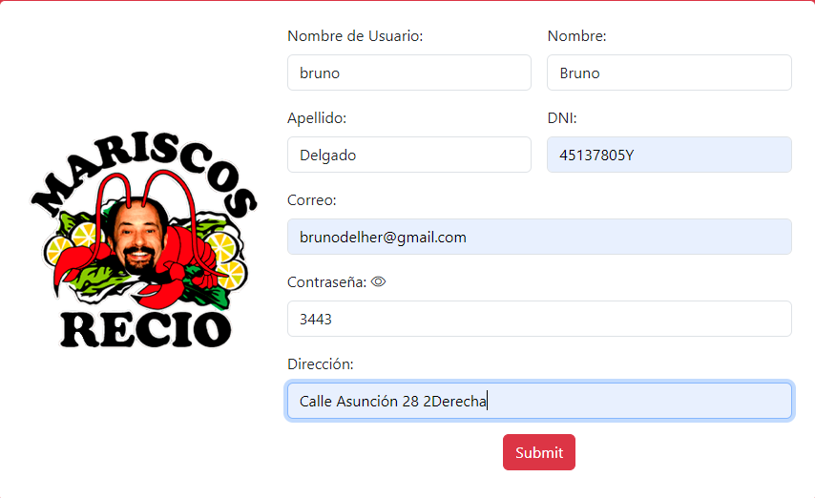
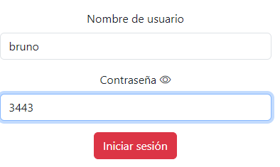
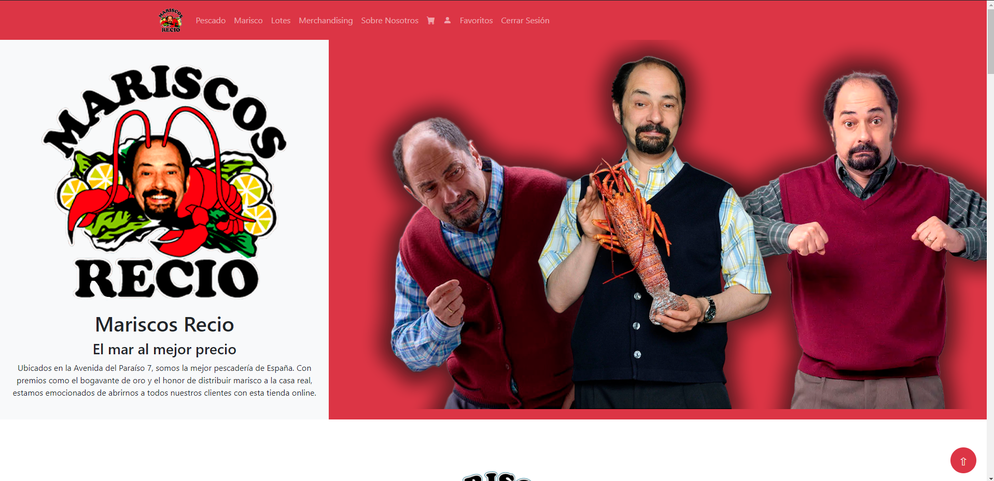
CP-XX | HU o funcionalidad a probar | Descripción de la prueba | Datos de entrada | Pasos realizados | Resultado esperado | Resultado obtenido | Comentarios | Capturas
CP-01 | HU-07 - Editar información personal | Comprobar que el formulario de registro funciona correctamente y el usuario se da de alta y puede acceder mediante el formulario de login | username: bruno, password: 3443 |  | Nos redirige al login | Nos remite a la pantalla esperada. Pruebo el login y funciona. | No es exactamente esta historia de usuario porque no tenía una en específico para esto

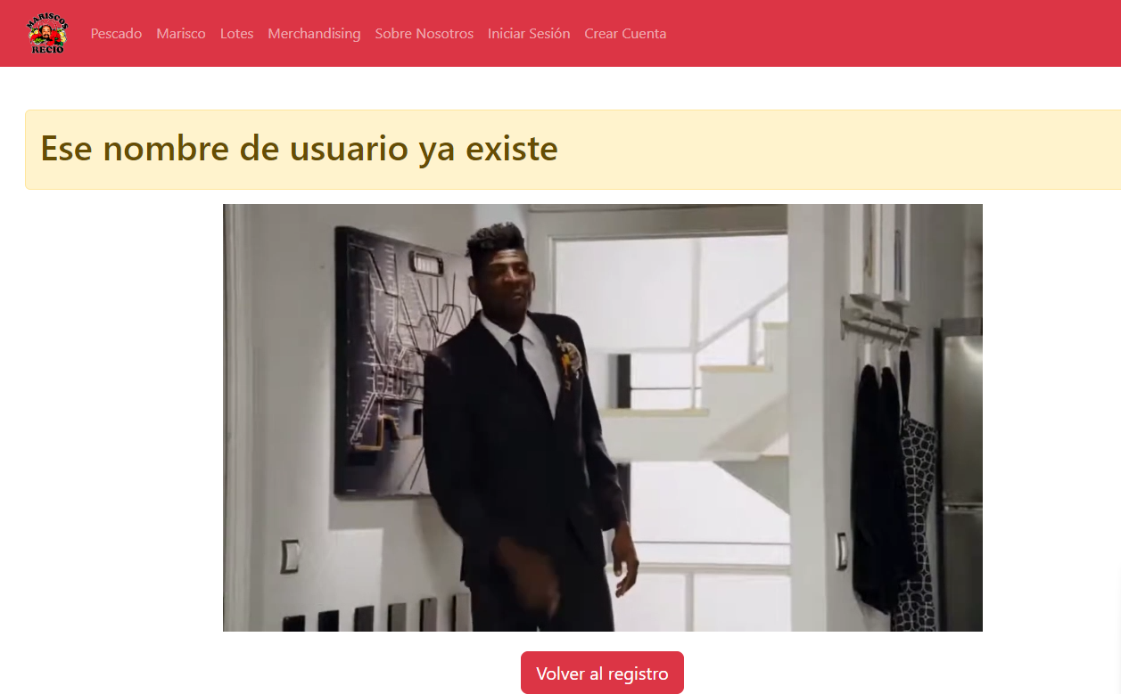
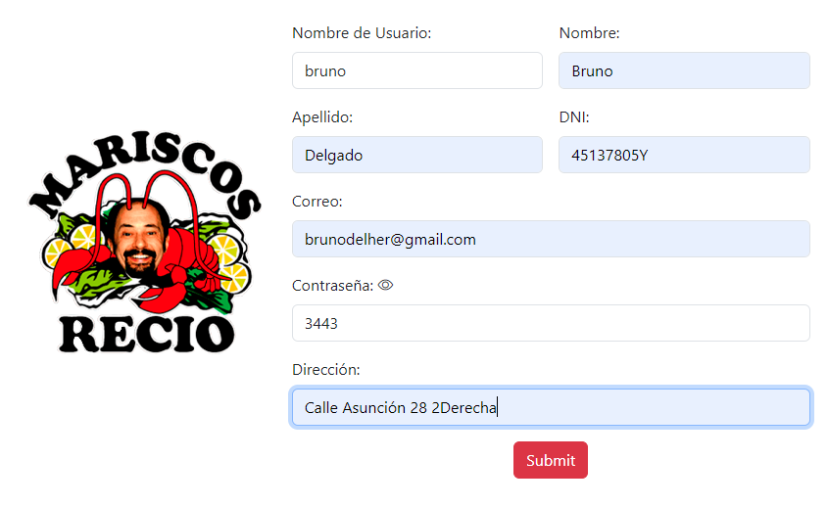
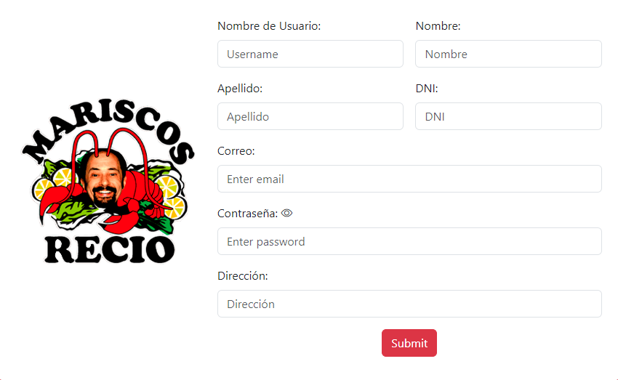
CP-02 | HU-07 - Editar información personal | Al tratar de registrar un usuario con un username que ya está insertado, nos envía a una página que nos avisa y nos da la opción de volver al registro | username: bruno, password: 3443 |  | Nos redirige a la página de aviso y podemos volver al registro pulsando el botón | Nos redirige a la página de aviso y podemos volver al registro pulsando el botón | No es exactamente esta historia de usuario porque no tenía una en específico para esto

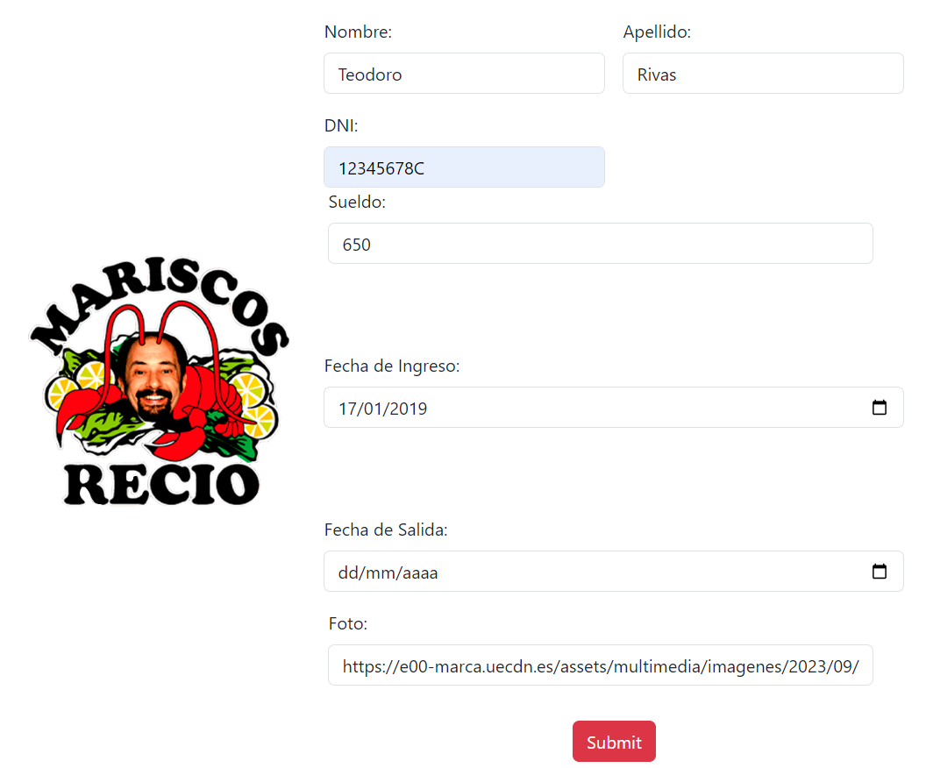
CP-03 | HU-11 y HU--17 | Al añadir un nuevo empleado se le genera automaticamente un usuario con los siguientes credenciales: username=nombremrw, contraseña=nombrerecioapellido, email=nombreapellido@mariscosrecio.es El resto de atributos como el nombre y los apellidos se mantienen. Además, se le asigna el atributo booleano esEmpleado. | Nombre: Teodoro Apellido: Rivas | Inicio sesión como Admin, voy al panel de administración, entro a la sección de empleados y añado un nuevo empleado. Le doy de nombre Teodoro y Apellido Rivas. Cuando termino de añadirlo, compruebo que está en la lista de empleados y voy al panel de gestión de usuarios y compruebo que se le ha creado un usuario con las credenciales correctas. | Se añade el empleado y se crea su usario correctamente | Se añade el empleado y se crea su usario correctamente

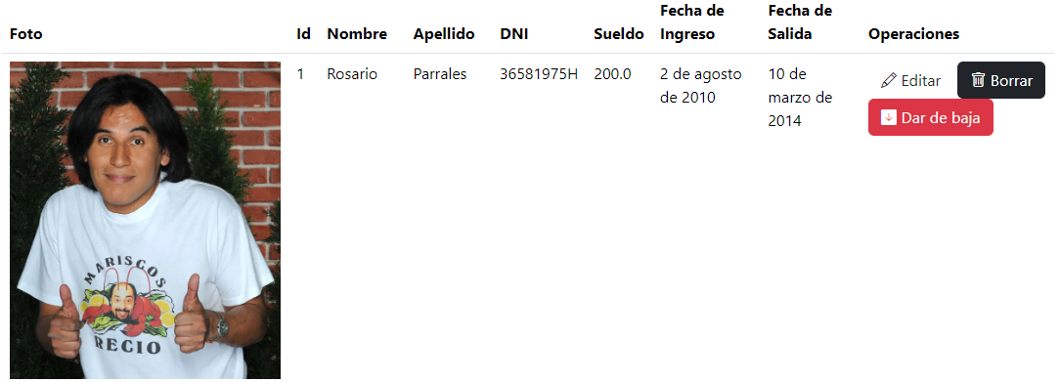
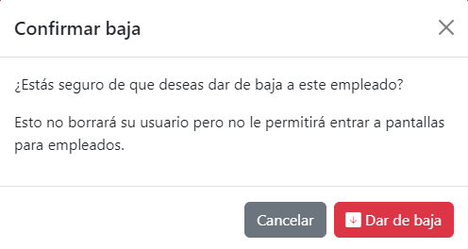
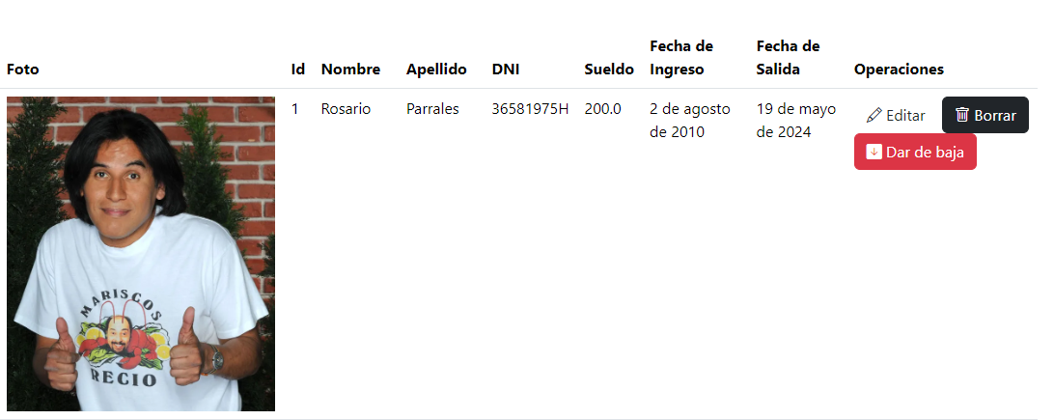
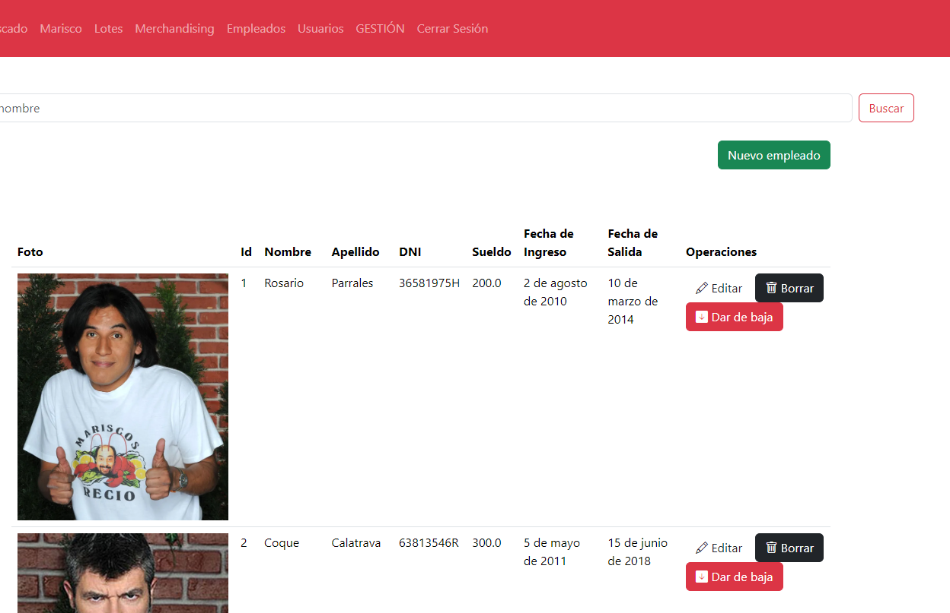
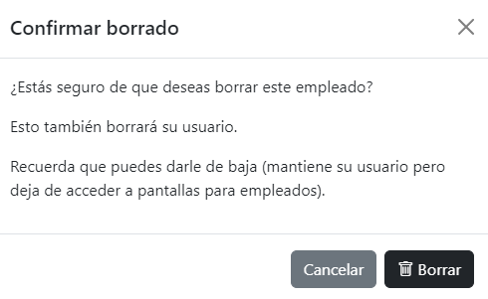
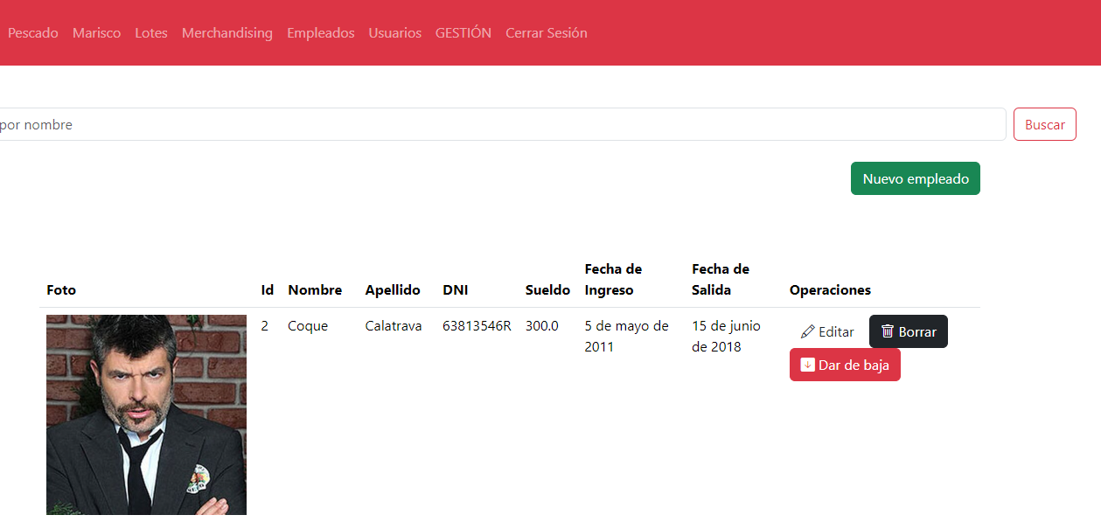
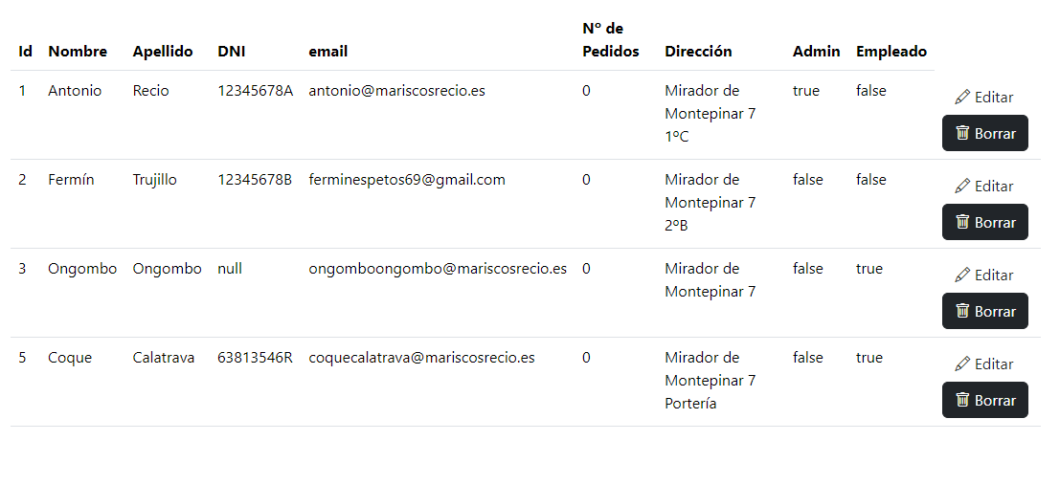
CP-04 | HU-30 - Editar/Borrar Empleados y sus usuarios | Al dar de baja un empleado, el atributo esEmpleado de su usuario pasa a ser falso y la fecha de salida pasa a ser la fecha del momento en el que se le da de baja. | Dar de baja al empleado Parrales | Inicio sesión como Admin, voy al panel de administración, entro a la sección de empleados y doy de baja a Parrales. Compruebo que se establece la fecha de salida como la actual (19/05/2024 en el momento de la prueba), después, voy a la sección de gestión de usuarios y compruebo que el atributo esEmpleado ha pasado a ser falso | Se establece la fecha de salida como la fecha del momento de dar de baja y en el usuario dle empleado el atributo esEmpelado pasa a ser falso | Se establece la fecha de salida como la fecha del momento de dar de baja y en el usuario dle empleado el atributo esEmpelado pasa a ser falso
CP-05 | HU-30 - Editar/Borrar Empleados y sus usuarios | Al editar un empleado, la información de este que comparta con su usuario se modifica, al igual que sus credenciales | Editar el nombre del empleado Rosario Parrales de Rosario a Bruno | Inicio sesión como Admin, voy al panel de administración, entro a la sección de empleados y pulso en editar a Parrales. Cambio su nombre de Rosario a Bruno. Compruebo que se establece el nuevo nombre del empleado, después, voy a la sección de gestión de usuarios y compruebo que el atributo nombre es bruno y que sus credenciales (p.e el email) han cambiado acorde a su nuevo nombre | Se establece el nombre del empleado como el que yo introduzco y se actualiza la información de su usuario. | Se establece el nombre del empleado como el que yo introduzco y se actualiza la información de su usuario.
CP-06 | HU-30 - Editar/Borrar Empleados y sus usuarios | Al borrar un empleado,también se elimina su usuario | Borrar al empleado Parrales | Inicio sesión como Admin, voy al panel de administración, entro a la sección de empleados y pulso en borrar a Parrales. Compruebo que se ha borrado el empleado, después, voy a la sección de gestión de usuarios y compruebo que también se ha borrado su usuario. | Se establece el nombre del empleado como el que yo introduzco y se actualiza la información de su usuario. | Se establece el nombre del empleado como el que yo introduzco y se actualiza la información de su usuario.

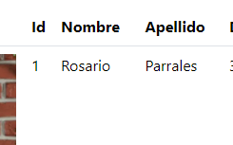
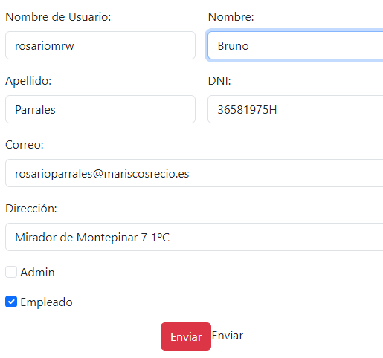
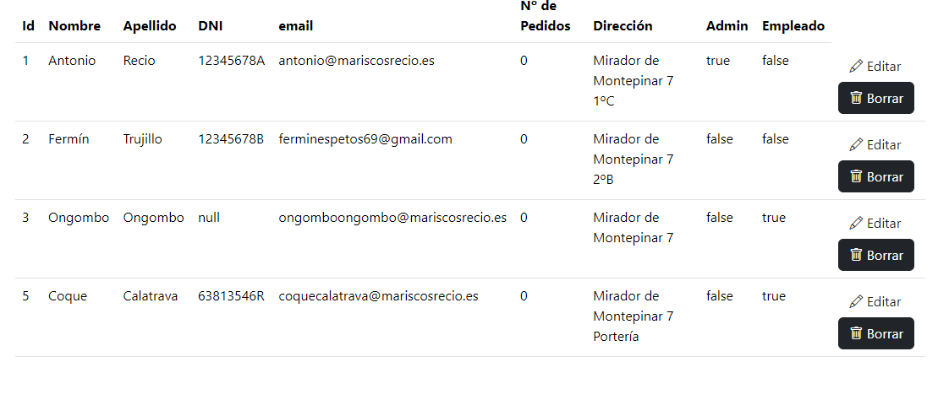
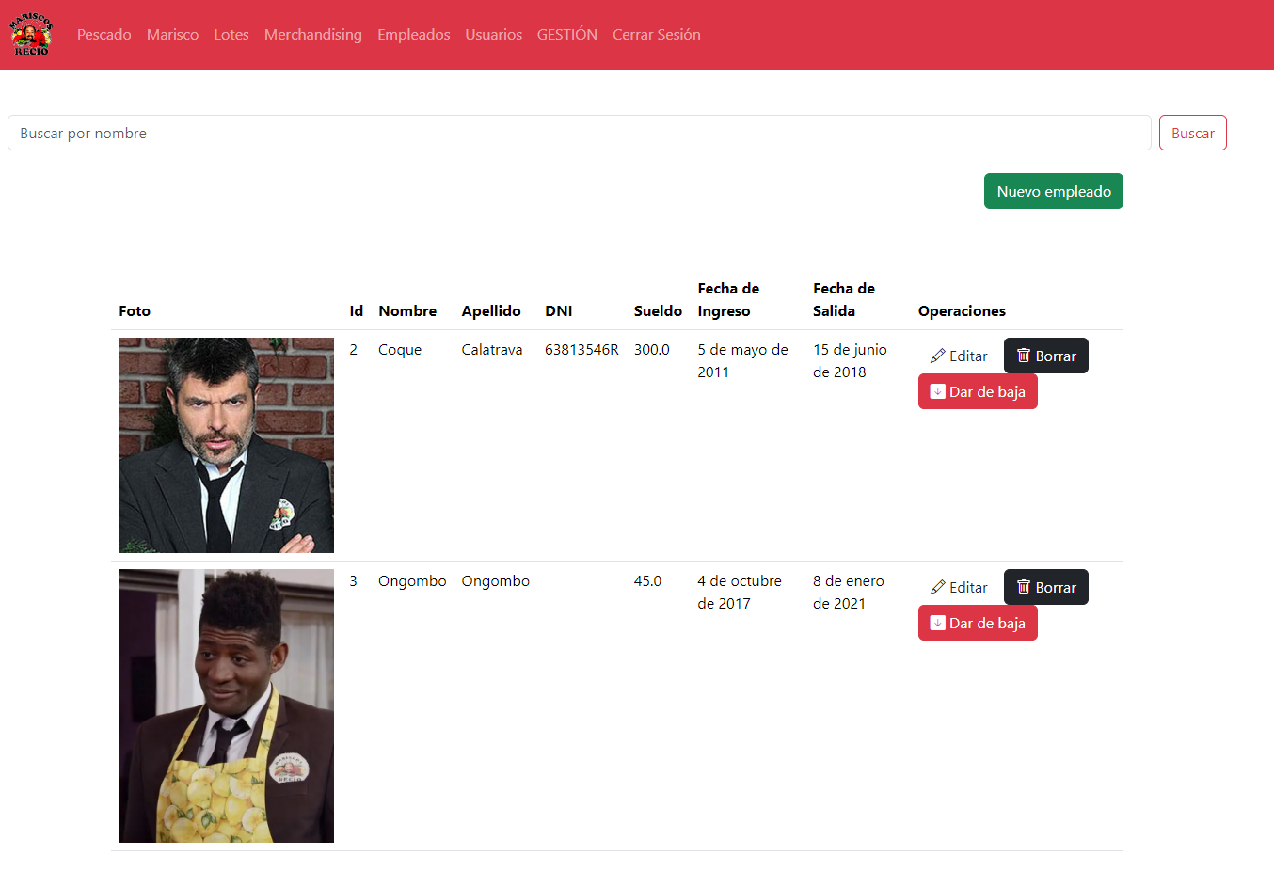
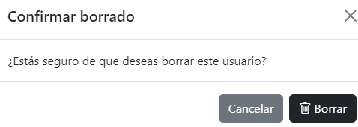
CP-07 | HU-30 - Editar/Borrar Empleados y sus usuarios | Al editar un usuario,si es un empleado se edita también la información del empleado | Editar el nombre del usuario rosariomrw de Rosario a Bruno | Inicio sesión como Admin, voy al panel de administración, entro a la sección de usuarios y pulso en editar a rosarionrw. Edito su nombre de Rosario a Bruno. Compruebo que se ha cambiado el nombre del usuario, después, voy a la sección de gestión de empleados y compruebo que también se ha cambiado su nombre. | Se edita el nombre del usuario como el que yo introduzco y se actualiza la información del empleado. | Se edita el nombre del usuario como el que yo introduzco y se actualiza la información del empleado. | empleado | usuario | usuario | empleado
CP-08 | HU-30 - Editar/Borrar Empleados y sus usuarios | Al borrar un usuario,si es un empleado se borra también el empleado | Borrar el usuario rosariomrw | Inicio sesión como Admin, voy al panel de administración, entro a la sección de usuarios y borro a rosarionrw. Compruebo que se ha borrado el usuario, después, voy a la sección de gestión de empleados y compruebo que también se ha borrado ahí. | Se borra el usuario y el empleado | Se borra el usuario y el empleado | empleado | usuario

